1. pivot VC
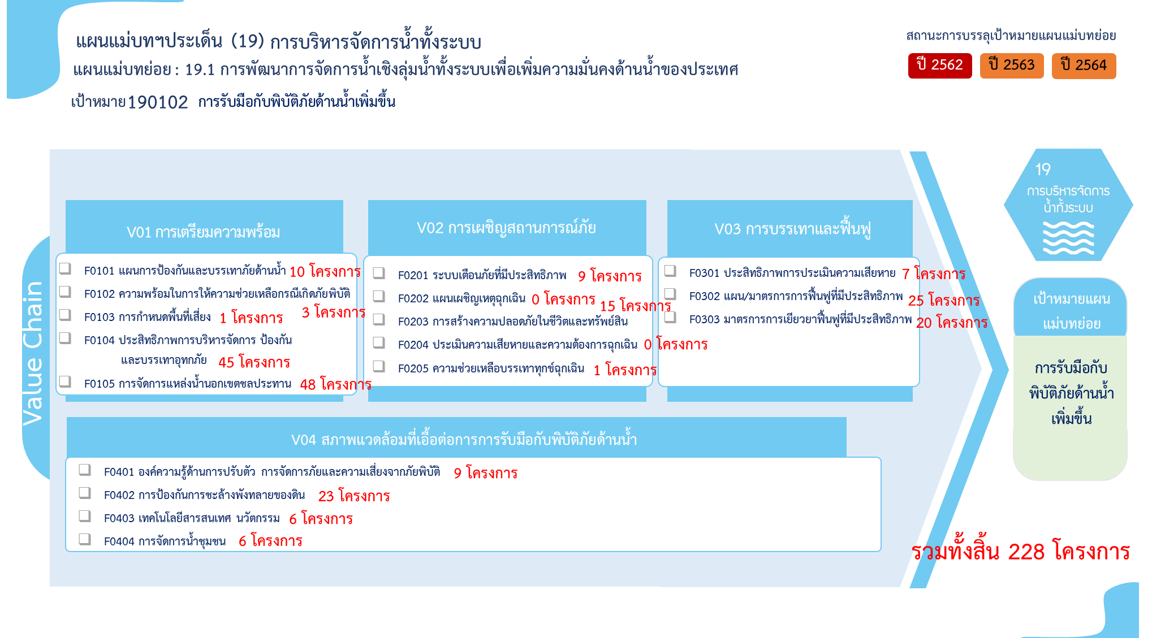
องค์ประกอบ/ปัจจัย | ปีงบประมาณ
 | 2561 | 2562 | 2563 | 2564 | 2565 | 2566 | รวม
190102V01 | 2 |  | 5 | 17 | 69 | 14 | 107
190102V01F01 |  |  | 3 | 4 | 2 | 1 | 10
190102V01F02 |  |  |  |  | 2 | 1 | 3
190102V01F03 |  |  |  |  |  | 1 | 1
190102V01F04 | 2 |  | 2 | 13 | 17 | 11 | 45
190102V01F05 |  |  |  |  | 48 |  | 48
190102V02 | 1 |  | 2 | 4 | 7 | 11 | 25
190102V02F01 | 1 |  | 1 | 3 | 2 | 2 | 9
190102V02F03 |  |  | 1 | 1 | 5 | 8 | 15
190102V02F05 |  |  |  |  |  | 1 | 1
190102V03 | 1 | 1 | 35 | 6 | 9 |  | 52
190102V03F01 |  |  | 2 | 1 | 4 |  | 7
190102V03F02 | 1 |  | 20 |  | 4 |  | 25
190102V03F03 |  | 1 | 13 | 5 | 1 |  | 20
190102V04 | 3 | 1 | 14 | 11 | 11 | 4 | 44
190102V04F01 |  | 1 | 2 | 3 | 2 | 1 | 9
190102V04F02 | 1 |  | 11 | 6 | 5 |  | 23
190102V04F03 | 1 |  |  | 1 | 3 | 1 | 6
190102V04F04 | 1 |  | 1 | 1 | 1 | 2 | 6
รวม | 7 | 2 | 56 | 38 | 96 | 29 | 228

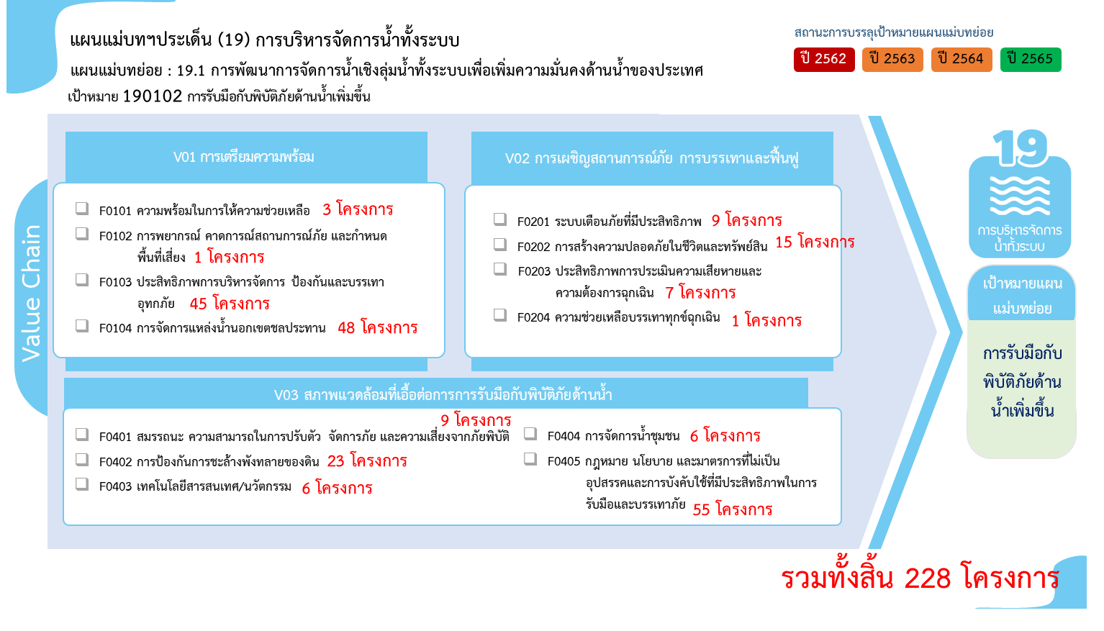

2. รวม
 |  | โครงการภายใต้เป้าหมายแผนแม่บทย่อย 190102 การรับมือกับพิบัติภัยด้านน้ำเพิ่มขึ้น
กรุณา Log in เข้าระบบ eMENSCR ก่อนดำเนินการ Click ที่ link โครงการนั้น ๆ
หมายเหตุ : หากไม่ Login จะไม่สามารถดูรายละเอียดโครงการได้
โครงการที่ปรากฎเป็นโครงการที่ผ่านการอนุมัติจากผู้บริหาร (M7) ของหน่วยงานเท่านั้น (ข้อมูล ณ เดือนมิถุนายน 2566)

ชื่อโครงการ / การดำเนินการ | ปีงบประมาณ | วันที่เริ่มต้นโครงการ | วันที่สิ้นสุดโครงการ | หน่วยงานระดับกองหรือเทียบเท่า | หน่วยงานระดับกรมหรือเทียบเท่า | หน่วยงานระดับกระทรวงหรือเทียบเท่า | ประเภทโครงการ | องค์ประกอบ | ปัจจัย
โครงการป้องกันน้ำท่วมพื้นที่ชุมชน | 2561 | ตุลาคม 2560 | กันยายน 2565 | สำนักสนับสนุนและพัฒนาตามผังเมือง | กรมโยธาธิการและผังเมือง | กระทรวงมหาดไทย |  | 190102V01 | 190102V01F04
โครงการก่อสร้างเขื่อนป้องกันตลิ่งริมแม่น้ำภายในประเทศ | 2561 | ตุลาคม 2560 | กันยายน 2565 | สำนักสนับสนุนและพัฒนาตามผังเมือง | กรมโยธาธิการและผังเมือง | กระทรวงมหาดไทย |  | 190102V04 | 190102V04F02
โครงการวางและจัดทำผังนโยบายบรรเทาอุทกภัยลุ่มน้ำ | 2561 | ตุลาคม 2560 | กันยายน 2562 | สำนักวิศวกรรมการผังเมือง | กรมโยธาธิการและผังเมือง | กระทรวงมหาดไทย |  | 190102V03 | 190102V03F02
โครงการป้องกันและบรรเทาภัยจากน้ำ | 2561 | ตุลาคม 2560 | กันยายน 2565 | กองแผนงาน | กรมชลประทาน | กระทรวงเกษตรและสหกรณ์ |  | 190102V01 | 190102V01F04
โครงการสร้างแม่ข่ายการจัดการทรัพยากรน้ำชุมชนด้วยวิทยาศาสตร์และเทคโนโลยี | 2561 | ตุลาคม 2560 | กันยายน 2563 | ฝ่ายนโยบายและยุทธศาสตร์ | สถาบันสารสนเทศทรัพยากรน้ำ (องค์การมหาชน) (สสน.) | กระทรวงการอุดมศึกษา วิทยาศาสตร์ วิจัยและนวัตกรรม |  | 190102V04 | 190102V04F04
โครงการพัฒนาวิทยาศาสตร์และเทคโนโลยี เพื่อบริหารจัดการทรัพยากรน้ำ ตามแนวพระราชดำริ โดยชุมชนอย่างยั่งยืน | 2561 | ตุลาคม 2560 | กันยายน 2565 | ฝ่ายนโยบายและยุทธศาสตร์ | สถาบันสารสนเทศทรัพยากรน้ำ (องค์การมหาชน) (สสน.) | กระทรวงการอุดมศึกษา วิทยาศาสตร์ วิจัยและนวัตกรรม |  | 190102V04 | 190102V04F03
โครงการปรับปรุงประสิทธิภาพและบำรุงรักษาสถานีโทรมาตรอัตโนมัติเพื่อสนับสนุนการเตือน | 2561 | ตุลาคม 2560 | กันยายน 2564 | ฝ่ายนโยบายและยุทธศาสตร์ | สถาบันสารสนเทศทรัพยากรน้ำ (องค์การมหาชน) (สสน.) | กระทรวงการอุดมศึกษา วิทยาศาสตร์ วิจัยและนวัตกรรม |  | 190102V02 | 190102V02F01
โครงการค่าใช้จ่ายในการบำรุงรักษาระบบตรวจวัดสภาพน้ำทางไกลอัตโนมัติและระบบส่งข้อมูลสัญญาณภาพ | 2562 | ตุลาคม 2561 | กันยายน 2562 | ศูนย์ป้องกันวิกฤติน้ำ | กรมทรัพยากรน้ำ | กระทรวงทรัพยากรธรรมชาติและสิ่งแวดล้อม |  | 190102V03 | 190102V03F03
แผนงานบูรณาการบริหารจัดการทรัพยากรน้ำ | 2562 | ตุลาคม 2561 | กันยายน 2562 | กองมาตรการป้องกันสาธารณภัย | กรมป้องกันและบรรเทาสาธารณภัย | กระทรวงมหาดไทย |  | 190102V04 | 190102V04F01
โครงการบริหารจัดการทรัพยากรน้ำแบบบูรณาการ (กิจกรรมที่ 2 วางท่อขยายเขตประปาในพื้นที่ตำบลรอบเวียง อำเภอเมือง จังหวัดเชียงราย) | 2563 | ตุลาคม 2562 | กันยายน 2563 |  | เชียงราย | จังหวัดและกลุ่มจังหวัด |  | 190102V03 | 190102V03F01
กิจกรรมที่ 1 ก่อสร้างเขื่อนป้องกันตลิ่งริมแม่น้ำปิง หมู่ที่ 7 ต.บางตาหงาย อ.บรรพตพิสัย จ.นครสวรรค์ | 2563 | ตุลาคม 2562 | กันยายน 2563 | สำนักงานโยธาธิการและผังเมืองจังหวัดนครสวรรค์ | กรมโยธาธิการและผังเมือง | กระทรวงมหาดไทย |  | 190102V04 | 190102V04F02
โครงการก่อสร้างเขื่อนป้องกันตลิ่งริมแม่น้ำภายในประเทศ | 2563 | ตุลาคม 2562 | กันยายน 2565 | สำนักสนับสนุนและพัฒนาตามผังเมือง | กรมโยธาธิการและผังเมือง | กระทรวงมหาดไทย |  | 190102V04 | 190102V04F02
โครงการป้องกันน้ำท่วมพื้นที่ชุมชน | 2563 | ตุลาคม 2562 | กันยายน 2565 | สำนักสนับสนุนและพัฒนาตามผังเมือง | กรมโยธาธิการและผังเมือง | กระทรวงมหาดไทย |  | 190102V01 | 190102V01F01
ปรับปรุงระบบป้องกันน้ำท่วมพื้นที่บริเวณหน้าเจดีย์พระศรีสุริโยทัย (ระยะที่ 4) ตำบลประตูชัย อำเภอพระนครศรีอยุธยา จังหวัดพระนครศรีอยุธยา (โครงการเพิ่มประสิทธิภาพการจัดการด้านภัยพิบัติ ด้านความมั่นคง และโครงสร้างพื้นฐาน) | 2563 | กุมภาพันธ์ 2563 | กันยายน 2563 | สำนักงานโยธาธิการและผังเมืองจังหวัดพระนครศรีอยุธยา | กรมโยธาธิการและผังเมือง | กระทรวงมหาดไทย |  | 190102V01 | 190102V01F04
ก่อสร้างเขื่อนป้องกันตลิ่งริมคลองบางหลวง บริเวณหน้าวัดตะกู ตำบลวัดตะกู อำเภอบางบาล จังหวัดพระนครศรีอยุธยา (โครงการเพิ่มประสิทธิภาพการจัดการด้านภัยพิบัติ ด้านความมั่นคง และโครงสร้างพื้นฐาน) | 2563 | กุมภาพันธ์ 2563 | กันยายน 2563 | สำนักงานโยธาธิการและผังเมืองจังหวัดพระนครศรีอยุธยา | กรมโยธาธิการและผังเมือง | กระทรวงมหาดไทย |  | 190102V04 | 190102V04F02
ก่อสร้างเขื่่อนป้องกันตลิ่งริมแม่น้ำเจ้าพระยา หมู่ที่ 4 ตำบลบ้านเลน อำเภอบางปะอิน จังหวัดพระนครศรีอยุธยา (โครงการเพิ่มประสิทธิภาพการจัดการด้านภัยพิบัติ ด้านความมั่นคง และโครงสร้างพื้นฐาน) | 2563 | กุมภาพันธ์ 2563 | กันยายน 2563 | สำนักงานโยธาธิการและผังเมืองจังหวัดพระนครศรีอยุธยา | กรมโยธาธิการและผังเมือง | กระทรวงมหาดไทย |  | 190102V04 | 190102V04F02
ก่อสร้างเขื่อนป้องกันตลิ่งริมคลองบางหลวง หมู่ที่ 2 - หมู่ที่ 3 ตำบลทางช้าง อำเภอบางบาล จังหวัดพระนครศรีอยุธยา (โครงการเพิ่มประสิทธิภาพการจัดการด้านภัยพิบัติ ด้านความมั่นคง และโครงสร้างพื้นฐาน) | 2563 | กุมภาพันธ์ 2563 | กันยายน 2563 | สำนักงานโยธาธิการและผังเมืองจังหวัดพระนครศรีอยุธยา | กรมโยธาธิการและผังเมือง | กระทรวงมหาดไทย |  | 190102V04 | 190102V04F02
โครงการเพิ่มประสิทธิภาพการบริหารทรัพยากรสิ่งแวดล้อมทั้งระบบ กิจกรรมหลัก ก่อสร้างเขื่อนป้องกันตลิ่งแม่น้ำยม บริเวณหน้าวัดไผ่ท่าโพเหนือ หมู่ที่ 1 ตำบลไผ่ท่าโพ อำเภอโพธิ์ประทับช้าง จังหวัดพิจิตร | 2563 | เมษายน 2563 | พฤษภาคม 2564 | สำนักงานโยธาธิการและผังเมืองจังหวัดพิจิตร | กรมโยธาธิการและผังเมือง | กระทรวงมหาดไทย |  | 190102V04 | 190102V04F02
ก่อสร้างเขื่อนป้องกันตลิ่งริมแม่น้ำวัง บ้านยางโองน้ำ หมู่ที่ 4 ตำบลแม่สลิด อำเภอบ้านตาก จังหวัดตาก (ภายใต้โครงการโครงการป้องกัน อนุรักษ์ ฟื้นฟูทรัพยากรธรรมชาติ และป้องกันบรรเทาสาธารณภัยในพื้นที่จังหวัดตาก) | 2563 | มกราคม 2563 | กันยายน 2563 | สำนักงานโยธาธิการและผังเมืองจังหวัดตาก | กรมโยธาธิการและผังเมือง | กระทรวงมหาดไทย |  | 190102V04 | 190102V04F02
ก่อสร้างเขื่อนป้องกันตลิ่งแม่น้ำปิง บ้านปากร้องห้วยจี้ หมู่ที่ 1 ตำบลตากออก อำเภอบ้านตาก จังหวัดตาก (ภายใต้โครงการป้องกัน อนุรักษ์ ฟื้นฟูทรัพยากรธรรมชาติ และป้องกันบรรเทาสาธารณภัยในพื้นที่จังหวัดตาก) | 2563 | มกราคม 2563 | กันยายน 2563 | สำนักงานโยธาธิการและผังเมืองจังหวัดตาก | กรมโยธาธิการและผังเมือง | กระทรวงมหาดไทย |  | 190102V04 | 190102V04F02
ก่อสร้างเขื่อนป้องกันตลิ่งแม่น้ำปิง บ้านหินโค้ว หมู่ที่ 2 ตำบลตากตก อำเภอบ้านตาก จังหวัดตาก (ภายใต้โครงการป้องกัน อนุรักษ์ ฟื้นฟูทรัพยากรธรรมชาติ และป้องกันบรรเทาสาธารณภัยในพื้นที่จังหวัดตาก) | 2563 | มกราคม 2563 | กันยายน 2563 | สำนักงานโยธาธิการและผังเมืองจังหวัดตาก | กรมโยธาธิการและผังเมือง | กระทรวงมหาดไทย |  | 190102V04 | 190102V04F02
ก่อสร้างเขื่อนป้องกันตลิ่งริมแม่น้ำปาย ตำบลผาบ่อง อำเภอเมือง จังหวัดแม่ฮ่องสอน ความยาว 525 เมตร (ศูนย์บริการและพัฒนาลุ่มน้ำปายตามพระราชดำริ หมู่ที่ 5 ตำบลผาบ่อง อำเภอเมือง จังหวัดแม่ฮ่องสอน) | 2563 | กุมภาพันธ์ 2563 | กันยายน 2563 | สำนักงานโยธาธิการและผังเมืองจังหวัดแม่ฮ่องสอน | กรมโยธาธิการและผังเมือง | กระทรวงมหาดไทย |  | 190102V04 | 190102V04F02
ก่อสร้างเขื่อนป้ิองกันตลิ้งริมคลองอุทัยบริเวณหน้าวัดโคกช้าง หมู่ที่ 1 ตำบลอุทัย อำเภออุทัย จังหวัดพระนครศรีอยุธยา (โครงการเพิ่มประสิทธิภาพการจัดการด้านภัยพิบัติ ด้านความมั่นคง และโครงสร้างพื้นฐาน) | 2563 | กรกฎาคม 2563 | เมษายน 2564 | สำนักงานโยธาธิการและผังเมืองจังหวัดพระนครศรีอยุธยา | กรมโยธาธิการและผังเมือง | กระทรวงมหาดไทย |  | 190102V01 | 190102V01F04
โครงการค่าใช้จ่ายในการพัฒนาศูนย์ข้อมูลเพื่อการบริหารจัดการน้ำในพื้นที่เกษตรน้ำฝน ระยะที่ 1 | 2563 | เมษายน 2563 | ธันวาคม 2563 | ศูนย์ป้องกันวิกฤติน้ำ | กรมทรัพยากรน้ำ | กระทรวงทรัพยากรธรรมชาติและสิ่งแวดล้อม |  | 190102V03 | 190102V03F03
โครงการค่าใช้จ่ายในการบำรุงรักษาระบบตรวจวัดสภาพน้ำทางไกลอัตโนมัติและระบบส่งข้อมูลสัญญาณภาพ | 2563 | ตุลาคม 2562 | กันยายน 2563 | ศูนย์ป้องกันวิกฤติน้ำ | กรมทรัพยากรน้ำ | กระทรวงทรัพยากรธรรมชาติและสิ่งแวดล้อม |  | 190102V03 | 190102V03F03
โครงการค่าใช้จ่ายในการพัฒนาระบบติดตามสถานการณ์น้ำทางไกลอัตโนมัติ (ลุ่มน้ำกกและโขงเหนือ) | 2563 | พฤษภาคม 2563 | มกราคม 2564 | ศูนย์ป้องกันวิกฤติน้ำ | กรมทรัพยากรน้ำ | กระทรวงทรัพยากรธรรมชาติและสิ่งแวดล้อม |  | 190102V03 | 190102V03F03
โครงการค่าใช้จ่ายในการพัฒนาระบบติดตามสถานการณ์น้ำทางไกลอัตโนมัติ (ลุ่มน้ำแม่กลองและสาละวิน) | 2563 | พฤษภาคม 2563 | มกราคม 2564 | ศูนย์ป้องกันวิกฤติน้ำ | กรมทรัพยากรน้ำ | กระทรวงทรัพยากรธรรมชาติและสิ่งแวดล้อม |  | 190102V03 | 190102V03F03
โครงการค่าใช่จ่ายในการศึกษาประเมินศักยภาพ และพัฒนาระบบตรวจวัดปริมาณน้ำเก็บกักในแหล่งน้ำขนาดเล็ก ที่พัฒนาโดยกรมทรัพยากรน้ำ ในพื้นที่ภาคตะวันออกเฉียงเหนือ | 2563 | พฤษภาคม 2563 | ธันวาคม 2563 | ศูนย์ป้องกันวิกฤติน้ำ | กรมทรัพยากรน้ำ | กระทรวงทรัพยากรธรรมชาติและสิ่งแวดล้อม |  | 190102V03 | 190102V03F03
โครงการค่าใช้จ่ายในการศึกษาประเมินศักยภาพ และพัฒนาระบบตรวจวัดปริมาณน้ำเก็บกักในแหล่งน้ำขนาดเล็ก ในพื้นที่ภาคตะวันตก | 2563 | พฤษภาคม 2563 | มกราคม 2564 | ศูนย์ป้องกันวิกฤติน้ำ | กรมทรัพยากรน้ำ | กระทรวงทรัพยากรธรรมชาติและสิ่งแวดล้อม |  | 190102V03 | 190102V03F03
โครงการค่าใช้จ่ายในการศึกษา ประเมินศักยภาพ และพัฒนาระบบตรวจวัดปริมาณน้ำเก็บกักในแหล่งน้ำขนาดเล็ก ในพื้นที่ภาคเหนือ | 2563 | พฤษภาคม 2563 | ธันวาคม 2563 | ศูนย์ป้องกันวิกฤติน้ำ | กรมทรัพยากรน้ำ | กระทรวงทรัพยากรธรรมชาติและสิ่งแวดล้อม |  | 190102V03 | 190102V03F03
...

3. เรียง VC
 |  |  |  | โครงการภายใต้เป้าหมายแผนแม่บทย่อย 190102 การรับมือกับพิบัติภัยด้านน้ำเพิ่มขึ้น
กรุณา Log in เข้าระบบ eMENSCR ก่อนดำเนินการ Click ที่ link โครงการนั้น ๆ
หมายเหตุ : หากไม่ Login จะไม่สามารถดูรายละเอียดโครงการได้
โครงการที่ปรากฎเป็นโครงการที่ผ่านการอนุมัติจากผู้บริหาร (M7) ของหน่วยงานเท่านั้น (ข้อมูล ณ เดือนมิถุนายน 2566)

องค์ประกอบ | ปัจจัย | ชื่อโครงการ / การดำเนินการ | ปีงบประมาณ | วันที่เริ่มต้นโครงการ | วันที่สิ้นสุดโครงการ | หน่วยงานระดับกองหรือเทียบเท่า | หน่วยงานระดับกรมหรือเทียบเท่า | หน่วยงานระดับกระทรวงหรือเทียบเท่า | ประเภทโครงการ
190102V01 | 190102V01F01 | โครงการป้องกันน้ำท่วมพื้นที่ชุมชน | 2563 | ตุลาคม 2562 | กันยายน 2565 | สำนักสนับสนุนและพัฒนาตามผังเมือง | กรมโยธาธิการและผังเมือง | กระทรวงมหาดไทย
190102V01 | 190102V01F01 | ยกระดับคันกั้นน้ำบริเวณสี่แยกมิยาซาว่า ถนนสาย อย 4031 แยกทางหลวงหมายเลข 3412 – บ้านแค ถึง แยกทางหลวงหมายเลข 3501 อำเภอบางบาล จังหวัดพระนครศรีอยุธยา ระยะทาง 0.800 กิโลเมตร (โครงการเพิ่มประสิทธิภาพการจัดการด้านภัยพิบัติ ด้านความมั่นคง และโครงสร้างพื้นฐาน) | 2563 | กุมภาพันธ์ 2563 | กันยายน 2563 | แขวงทางหลวงชนบทพระนครศรีอยุธยา | กรมทางหลวงชนบท | กระทรวงคมนาคม
190102V01 | 190102V01F01 | โครงการพัฒนาโครงสร้างพื้นฐานด้านการเกษตร | 2563 | กรกฎาคม 2563 | กันยายน 2564 |  | หนองคาย | จังหวัดและกลุ่มจังหวัด
190102V01 | 190102V01F01 | โครงการพัฒนาแหล่งน้ำเพื่อการเกษตร งานซ่อมแซมคันพนังบ้านโพนทอง พร้อมอาคารประกอบ | 2564 | มกราคม 2564 | กรกฎาคม 2564 | โครงการส่งน้ำและบำรุงรักษาชีล่างและเซบายล่าง | กรมชลประทาน | กระทรวงเกษตรและสหกรณ์
190102V01 | 190102V01F01 | โครงการการจัดการอุทกภัยโดยอาศัยชุมชนเป็นฐาน | 2564 | มกราคม 2564 | กันยายน 2564 | กองมาตรการป้องกันสาธารณภัย | กรมป้องกันและบรรเทาสาธารณภัย | กระทรวงมหาดไทย
190102V01 | 190102V01F01 | สร้างเสริมระบบป้องกันและเฝ้าระวังภัยพิบัติทางธรรมชาติเพื่อป้องกันการกัดเซาะชายฝั่งจังหวัดสมุทรปราการ | 2564 | ตุลาคม 2563 | กันยายน 2564 |  | ภาคกลางปริมณฑล | จังหวัดและกลุ่มจังหวัด
190102V01 | 190102V01F01 | โครงการศึกษาแผนหลักแบบบูรณาการ เพื่อบรรเทาอุทกภัยและภัยแล้ง สำหรับพื้นที่ลุ่มน้ำห้วยโมง-ลำพะเนียงและต้นน้ำพอง | 2564 | ตุลาคม 2563 | กันยายน 2564 | กองวิเคราะห์โครงการและงบประมาณ | สำนักงานทรัพยากรน้ำแห่งชาติ | สำนักนายกรัฐมนตรี
190102V01 | 190102V01F01 | ค่าใช้จ่ายในการบริหารจัดการน้ำในภาวะวิกฤติและภาวะปกติ นอกเขตชลประทานหรือในพื้นที่เกษตรน้ำฝน | 2565 | ตุลาคม 2564 | กันยายน 2565 | ศูนย์ป้องกันวิกฤติน้ำ | กรมทรัพยากรน้ำ | กระทรวงทรัพยากรธรรมชาติและสิ่งแวดล้อม
190102V01 | 190102V01F01 | ก่อสร้างเขื่อนป้องกันตลิ่งริมแม่น้ำอิง บ้านชวา หมู่ที่ 3 ตำบลสันทรายงาม อำเภอเทิง จังหวัดเชียงราย ความยาว 200 เมตร | 2565 | ตุลาคม 2564 | กันยายน 2565 | สำนักงานโยธาธิการและผังเมืองจังหวัดเชียงราย | กรมโยธาธิการและผังเมือง | กระทรวงมหาดไทย
...

